NodeJs
Nodejs

 | Init project

 | Init command: | npm init

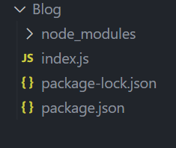

 | Express

 | npm install express

 | Framework chính hỗ trợ của nodejs

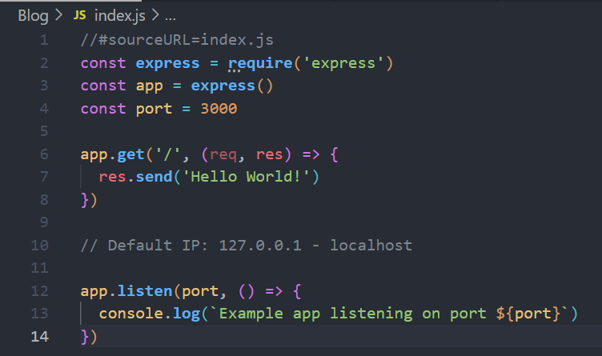

 | nodemon

 | npm install (-g) nodemon

 | thư viện hỗ trợ tự động reload web mỗi khi có điều chỉnh file js

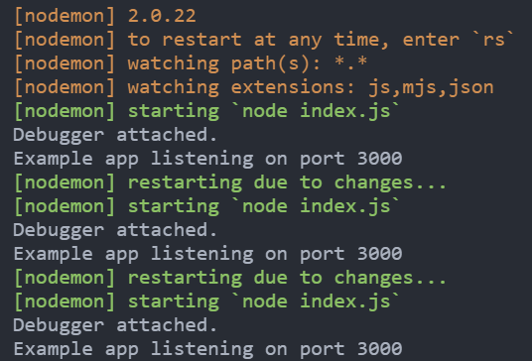

 | logger HTTP request

 | Template Engine

 | Hỗ trợ đổ html file ra ngoài client đơn giản hơn trong Nodejs

 | express-handlerbar |  | npm install express-handlebars | https://www.npmjs.com/package/express-handlebars
 | pug

 | Cấu trúc project

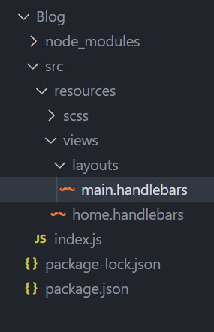

 | Static file

 | SCSS

 | SCSS (Sassy CSS) is a popular preprocessor scripting language that is interpreted or compiled to standard CSS. It provides several helpful features that allow developers to write cleaner and more maintainable CSS code. SCSS includes features like variables, nesting, operators, functions, mixins, and inheritance, which make it easier to write complex style sheets. Additionally, SCSS is supported by most web browsers and can be compiled using a variety of tools like Gulp, Grunt, or Webpack.

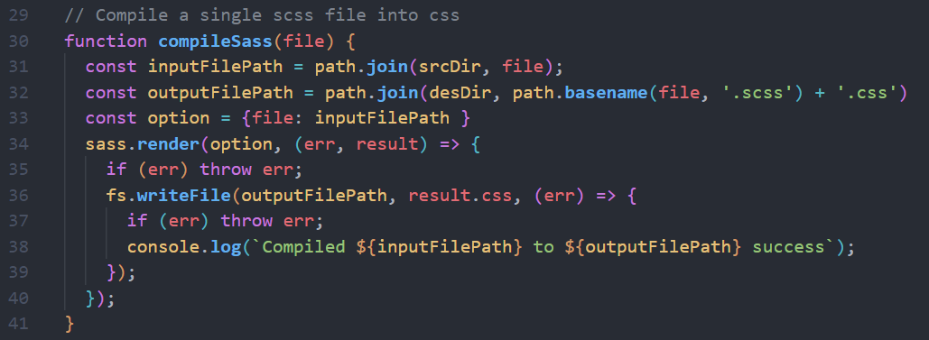

 | Another way to listen

HTML_CSS
HTML_CSS

 | 1. | Có bao nhiêu cách add css vào html

 | Có 3 cách: internal, external, inline

 | 2. | Priority

 | 1. Internal, External
 | 2. Inline - 1000
 | 3. #id - 100
 | 4. .class -10
 | 5. tag -1
 | 6. Equal specificity?
 | 7. Universal selector and inherited?

 | 3. | Đặt tên biến trong css
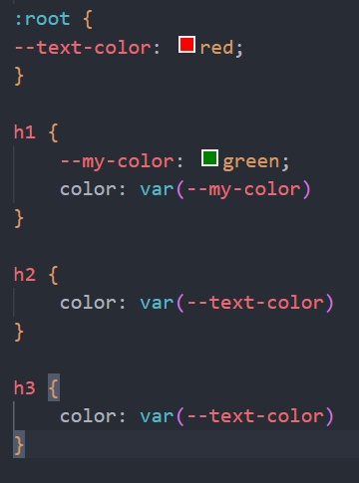
 |  |  |  |  |  |  |  |  |  |  | --text-color: biến toàn cục
 |  |  |  |  |  |  |  |  |  |  | --my-color: biến cục bộ

 |  |  |  |  |  |  |  |  |  |  | đặt biến trong css phải có tiền tố --

 | 4. | CSS UNIT (đơn vị trong css)

 | Absolute units
 |  | px
 |  | pt
 |  | cm
 |  | mm
 |  | inch
 |  | pc
 | Relative units
 |  | % |  | phụ thuộc vào kích thước trình duyệt
 |  | rem |  | phụ thuộc vào thẻ HTML
 |  | em |  | phụ thuộc vào thẻ cha gần nhất có thiết lập font-size
 |  | vw |  | viewport width |  |  |  | độ chiều ngang của trình duyệt |  |  |  |  | 50vw - 50% kích thước chiều ngang của trình duyệt
 |  | vh |  | viewport height |  |  |  | độ chiều dài của trình duyệt |  |  |  |  | 50vh - 50% kích thước chiều dài của trình duyệt
 |  | vmin

 | ** | Thực tế thì người ta thường sử dụng đơn vị rem nhiều hơn vì rem dễ kiểm soát hơn
 | ** | Thực tế thì người ta sẽ sử dụng đơn vị % để chia layout

 | 5. | Padding

 | Padding là lớp đệm
 | Khi đệm thêm vào thì background bị đẩy dầy lên
 | Tăng tổng kích thước element lên
 | Kích thước của vật thể sau khi set padding là: (width + padding * 2) x (height + padding * 2)

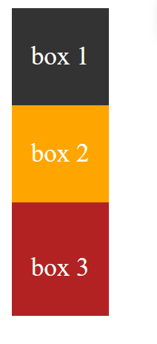
 |  |  |  |  |  | .box 3 {
 |  |  |  |  |  |  | padding-top: 10px
 |  |  |  |  |  | }

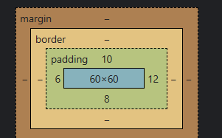

 |  |  |  |  |  | Theo chiều kim đồng hồ

 | 6. | Border

 | Tăng tổng kích thước của element lên
 | Kích thước của vật thể sau khi set boder là: (width + boder * 2) x (height + boder * 2)
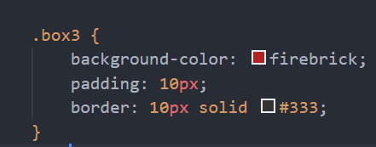

 | 7. | Margin

 | Có tác dụng di chuyển các vật thể ra xa nhau
 | Không làm element bị dầy lên

 |  |  |  |  |  | .box 3 {
 |  |  |  |  |  |  | margin-top: 10px;
 |  |  |  |  |  | }

 |  |  |  |  |  | ở trường hợp này nếu margin nhiều quá thì vật thể sẽ bị rụng xuống dưới
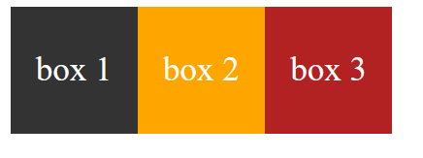

 |  |  |  |  |  | .box 2 {
 |  |  |  |  |  |  | margin-right: 210px;
 |  |  |  |  |  | }

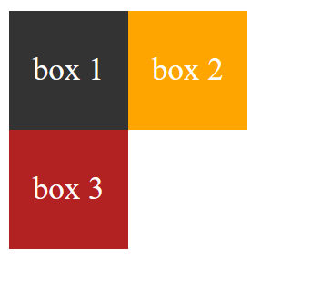
 |  |  |  |  |  |  |  |  |  |  |  | theo chiều kim đồng hồ
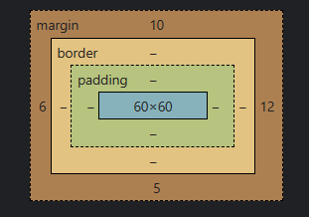

 | 8. | Box-sizing

 | Kích thước vật thể sau khi thêm padding + boder sẽ bị tăng lên
 | Muốn cho vật thể dù thêm padding hay border cũng vẫn giữ kích thước ban đầu quy định

 |  |  |  |  |  |  |  |  |  | Nội dung của context sẽ được tùy chỉnh sao cho phù hợp
 |  |  |  |  |  |  |  |  |  | Thường được sử dụng trong base css
 |  |  |  |  |  |  |  |  |  | Thuộc tính mặc định là context-box
 |  |  |  |  |  |  |  |  |  | Thuộc tính hủy đi là unset

 | 8. | background-clip

 | Xác định giới hạn đổ màu background của vật thể
 | border-box |  |  | đổ màu tới khung border
 | padding-box |  |  | đổ màu tới khung padding
 | content-box |  |  | đổ màu tới content

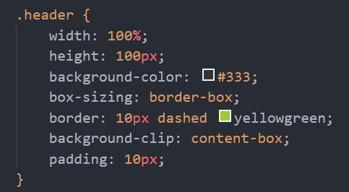

 | 9. | background-image
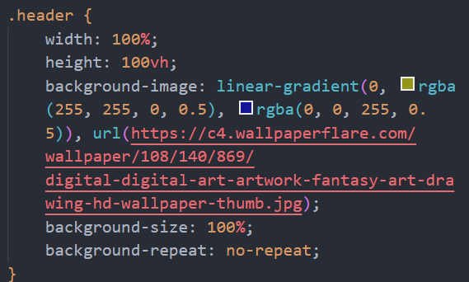

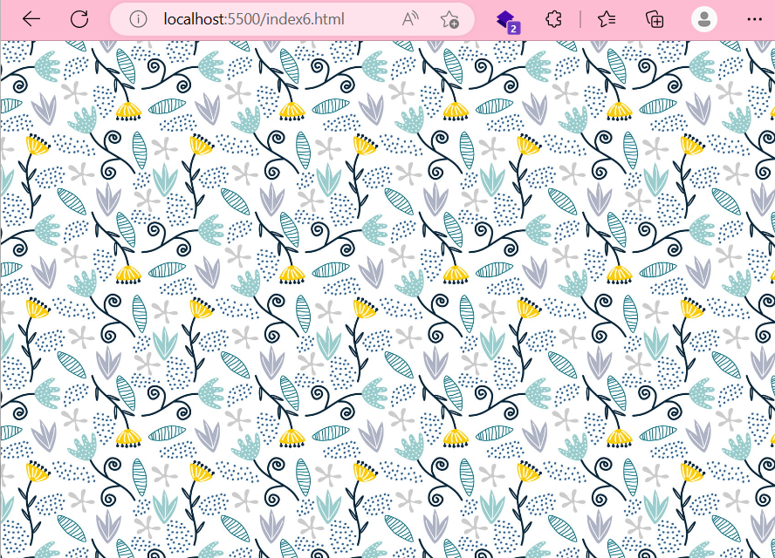

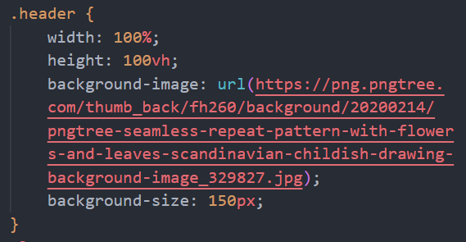



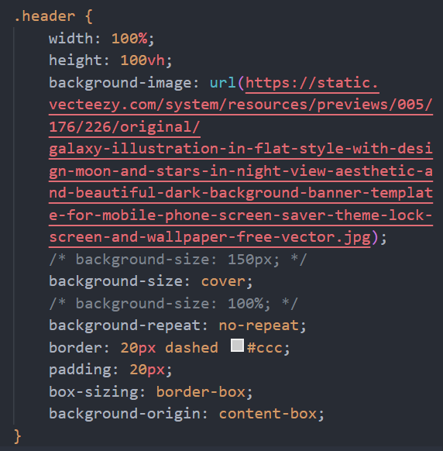

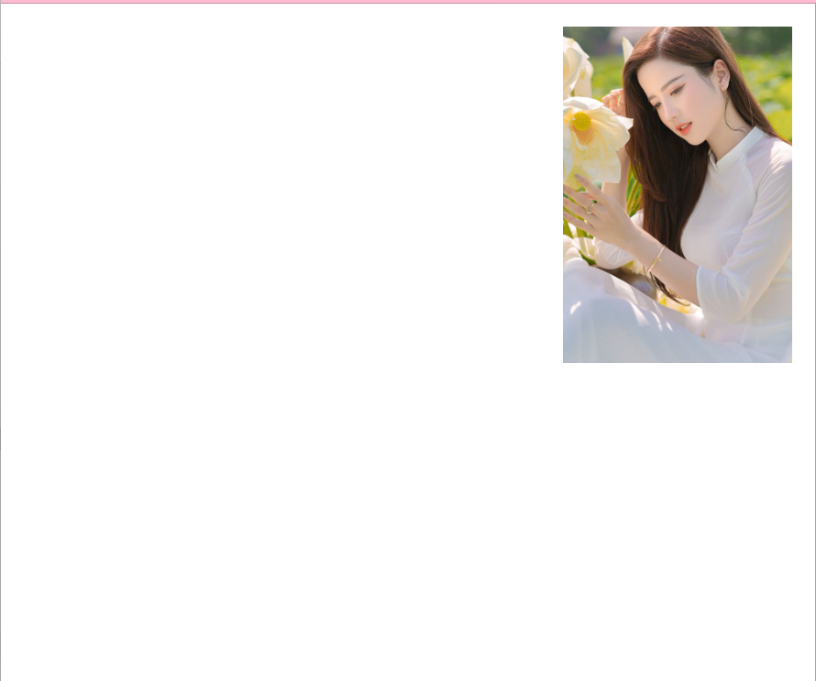

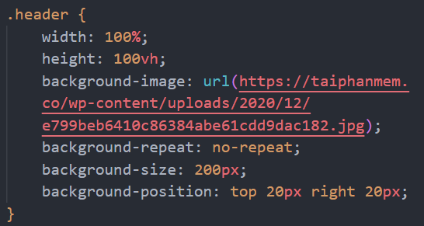

 | background-size |  |  |  |  | contain |  |  | Lấy chiều dài hơn của trình duyệt làm chiều đổ full hình (chiều ngắn hơn sẽ bị trắng)

 |  |  |  |  |  | cover |  |  | Sẽ không bị trắng nhưng sẽ bị cắt mất hình

 | 10. | Functions

 | var()
 | linear-gradient()
 | rgb()
 | rgba()
 | calc()
 | attr() |  | thường sử dụng với lớp giả Pseudo

 | 11. | CSS pseudo-classes (lớp giả)

 | :root |  |  |  | lớp giả tham chiếu tới chính phần tử gốc (thẻ html)
 | :hover |  |  |  | chỉ được kích hoạt khi ta di chuột vào trong đối tượng đó
 | :active |  |  |  | chỉ kích hoạt khi bấm và giữ chuột
 | :first-child |  |  |  | lấy ra phần tử con đầu tiên
 | :last-child |  |  |  | lấy ra phần tử con cuối cùng

 | 12. | CSS pseudo-elements (phần tử giả)

 | ::before
 | ::after
 | ::first-letter
 | ::first-line
 | ::selection

 | 13. | CSS position

 | Relative |  |  |  | Vị trí tương đối lấy chính mình làm gốc tọa độ
 | Absolute |  |  |  | Xem thằng cha gần nhất có position là relative làm gốc tọa độ
 |  |  |  |  | Có thể phân tích các element của front-end theo cơ chế relative và absolute
 |  |  |  |  | top left right bottom: có thể đặt top 0 bottom 0 thì sẽ có tác dụng như height: 100% (tương tự left right)
 | Fixed |  |  |  | Cố định, phần tử sẽ dính trên màn hình
 | Sitcky |  |  |  | (chưa được hỗ trợ ở nhiều trình duyệt)

 | 13. | CSS position

